Sheet1
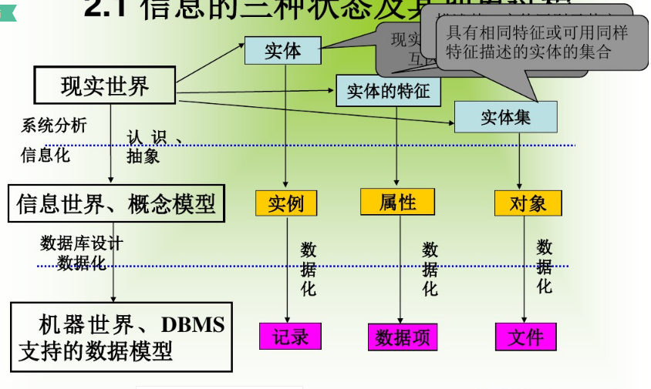
关系理论表示符号 | 关系理论 | 信息世界，概念模型 | 逻辑模型 | 关系数据库中物理模型
tÎR表示t是R的一个元组 | 元组 | 实体（对象） | 记录（数据项） | 行
t[Ai]则表示元组t中相应于属性Ai的一个分量 | 属性 -> 个数叫基数，属性的取值范围叫域，元组中的一个属性值叫分量 | 属性，域（属性的取值范围） | 字段（包括字段类型，长度，小数位等） | 列（具体到某一种数据库中的数据类型，长度，小数位等）
 | 码（候选码，主码，全码） | 实体标识符（关键码或键或码） | 主键或码 | 主键
关系模式为R(A1，A2，…，An)，则R为n目关系 | 关系 ->多个域的笛卡积的子集叫关系，域的个数叫做目或度 | 实体集（对象集） | 文件 | 表
 |  | 联系
关系操作
分类 | 具体操作 | 关系代数 | 关系演算 | SQL | 举例
数据查询 （关系运算： 传统的关系运算 专门的关系运算） | 选择 | σ |  | Where | σSage < 20(Student) 或σ4 < 20(Student)
 | 投影 | π | πA(R) = {t[A]|tÎR} | Select | πSname，Sdept(Student)或π2，5(Student)
 | 连接 | θ |  | Join | 一般连接（内连接， 外连接：（左外连接，右外连接，全外连接）） -> 等值连接 -> 自然连接|X| (>，≥，＜，≤，＝，≠)
 | 并 | R∪S | {t|R(t)∨S(t)} | union
 | 交 | R∩S | {t|R(t)∧S(t)}
 | 差 | R-S | {t|R(t)∧┑S(t)} | minus
 | 除（象集） | R÷S
 | 笛卡尔积 | R×S |  | from A,B
数据更新 | 插入 |  |  | Insert
 | 删除 |  |  | Delete
 | 修改（更新） |  |  | Update, Merge |  | 关系代数运算
 |  |  |  |  |  | https://www.cnblogs.com/xidongyu/articles/5980407.html
关系运算 | 关系代数
 | 关系演算 | 元组关系演算
 |  | 域关系演算

关系的完整性约束 | 实体完整性 | 主码（主属性）
 | 参照完整性 | 外码
 | 用户自定义完整性

